Hoja1
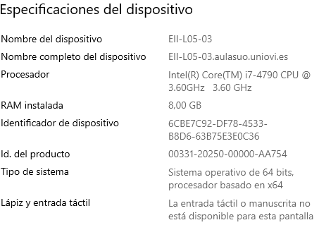
Complejidad bucles 2 y 3 + su relacion
N | t bucle 2(ms) | t bucle 3(ms) | t bucle2/t bucle 3
8 | 8 | 6 | 1.3333333333
16 | 6 | 11 | 0.54545454545
32 | 21 | 13 | 1.6153846154
64 | 54 | 33 | 1.6363636364
128 | 139 | 114 | 1.2192982456
256 | 596 | 420 | 1.419047619
512 | 1568 | 1276 | 1.2288401254
1024 | 5369 | 4256 | 1.2615131579
2048 | 19528 | 15307 | 1.27575619
4096 | 74493 | 57337 | 1.2992134224
8192 | 228592 | 227334 | 1.0055337081

n | bucle 4
8 | 13
16 | 29
32 | 244
64 | 2313
128 | 30194
256 | 172000
512 | 2192000
1024 | 28916000

